상품제안서
컵앤컵스 모닝락 430 칼라 텀블러 | 상품코드: F19857

 |  |  |  |  |  |  | 02-412-0044 | www.easy1.co.kr
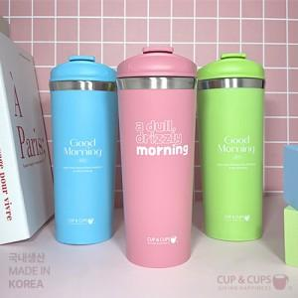

【상세/제작정보】

【인쇄/포장옵션】 | 실크, 레이저 / 포장지포장

【공급단가】 | 수량 | 100~ | 300~ | 500~ | 1,000~ | 3,000~
*VAT별도 | 핑크 (79*189mm / 430ml) | 7,560원 | 7,290원 | 7,020원 | 6,750원 | 6,480원
 | 블루 (79*189mm / 430ml) | 7,560원 | 7,290원 | 7,020원 | 6,750원 | 6,480원
 | 그린 (79*189mm / 430ml) | 7,560원 | 7,290원 | 7,020원 | 6,750원 | 6,480원
 | 블랙 (79*189mm / 430ml) | 7,560원 | 7,290원 | 7,020원 | 6,750원 | 6,480원

【상품 URL】 | http://www.easy1.co.kr/src/goods_detail.php?gdno=19857

